Лист1

ООО «ВИРАПРОМ» Юридический адрес: 300013, г. Тула, ул. Болдина, д. 47, лит. Б | ИНН: 7106015779 | КПП: 710601001 | Р/С: 40702810500040005727 | К/С: 30101810700000000716, в филиале Банка ГПБ (АО) "Среднерусский" | БИК: 047003716 | Тел: +7 (963) 225 21 11 | www.viraprom.ru | info@viraprom.ru
Цены указанные ниже не включают стоимость доставки до адресата, не включают монтаж, не включают пусконаладочные работы и расcчитаны при условии 100% предоплаты.
 | Наименование и описание товара | Изображение | Цена за ед. | Кол-во | Сумма заказа
Продукция ULNA
Ручки ULNA SENSIAL
 | Комплект дверных ручек ULNA SENSIAL Отличное средство для открытия двери в больницах, школах, поликлиниках, реабилитационных центрах, кафе, ресторанах. Материал ручки - полипропилен. Единственная дверная ручка, которую можно использовать абсолютно без рук. Открыть дверь с помощью ручки Ulna Sensial необычайно легко. Достаточно надавить на ручку локтевым суставом и потянуть дверь на себя. Вы сможете проходить через проемы даже если у вас заняты обе руки, что облегчает перемещение больших подносов с едой, лекарствами и другими предметами на подносах. Корпус ручек выполнен из полиуретана и имеет круглу форму, без внеших креплений и болтов. Процесс очистки ручки займет всего пару секунд. Вы сможете очищать их с помощью перекиси водорода. Благодаря высококачественному материалу цвет ручки не тускнеет со временем и имеет способность противостоять ультрафиолетовому излучению. Широкая цветовая гамма. | 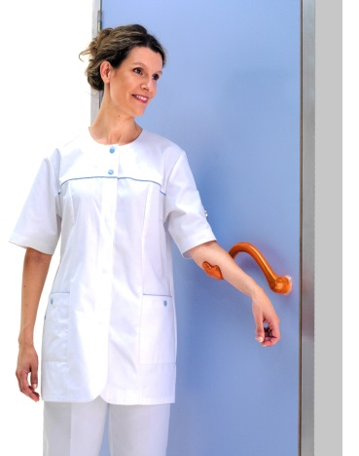
 | Комплект дверных ручек ULNA SENSIAL (цвет белый) Материал: полипропилен. Количество ручек в комплекте - 2 шт. |  | 3,110.52 р. |  | 0.00 р.
 | Комплект дверных ручек ULNA SENSIAL (цвет синий) Материал: полипропилен. Количество ручек в комплекте - 2 шт. |  | 3,110.52 р. |  | 0.00 р.
 | Комплект дверных ручек ULNA SENSIAL (цвет голубой) Материал: полипропилен. Количество ручек в комплекте - 2 шт. |  | 3,110.52 р. |  | 0.00 р.
 | Комплект дверных ручек ULNA SENSIAL (цвет розовый) Материал: полипропилен. Количество ручек в комплекте - 2 шт. |  | 3,110.52 р. |  | 0.00 р.
 | Комплект дверных ручек ULNA SENSIAL (цвет серый) Материал: полипропилен. Количество ручек в комплекте - 2 шт. |  | 3,110.52 р. |  | 0.00 р.
 | Комплект дверных ручек ULNA SENSIAL (цвет желтый) Материал: полипропилен. Количество ручек в комплекте - 2 шт. |  | 3,110.52 р. |  | 0.00 р.
 | Комплект дверных ручек ULNA SENSIAL (цвет черный) Материал: полипропилен. Количество ручек в комплекте - 2 шт. |  | 3,110.52 р. |  | 0.00 р.
 | Комплект дверных ручек ULNA SENSIAL (цвет оранжевый) Материал: полипропилен. Количество ручек в комплекте - 2 шт. |  | 3,110.52 р. |  | 0.00 р.
 | Комплект дверных ручек ULNA SENSIAL (цвет красный) Материал: полипропилен. Количество ручек в комплекте - 2 шт. |  | 3,110.52 р. |  | 0.00 р.
 | Комплект дверных ручек ULNA SENSIAL (цвет серо-коричневый) Материал: полипропилен. Количество ручек в комплекте - 2 шт. |  | 3,110.52 р. |  | 0.00 р.
 | Комплект дверных ручек ULNA SENSIAL (цвет зеленый) Материал: полипропилен. Количество ручек в комплекте - 2 шт. | 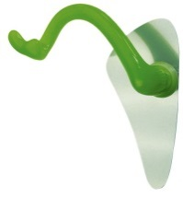 | 3,110.52 р. |  | 0.00 р.
 | Комплект дверных ручек ULNA SENSIAL (цвет фиолетовый) Материал: полипропилен. Количество ручек в комплекте - 2 шт. |  | 3,110.52 р. |  | 0.00 р.
 | Комплект дверных ручек ULNA (SILVER) Одна из лучших моделей системы Ulna. Изготовлена из алюминиевого высокопрочного материала с хромированной глянцевой отделкой. Количество ручек в комплекте - 2 шт. | 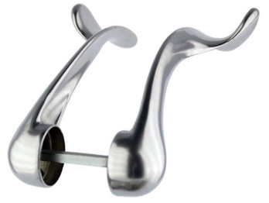 | 5,677.32 р. |  | 0.00 р.
 | Комплект дверных ручек ULNA INITIAL Материал ручки: высокопрочный полипропилен. Размер: длина - 250 мм. Модификация: с системой регулировки положения. Ручки ULNA INITIAL позволяют открывать дверь с помощью предплечья благодаря запатентованному механизму и особой форме ручки. Адаптированы к любым дверям, не требуют замены дверного замка. Ручки регулируются по высоте в 9 положениях для максимального удобства всех групп посетителей. Монтаж ручек занимает несколько минут. Ручки ULNA INITIAL изготовлены из износостойкого полипропилена, устойчивы к образованию повреждений и воздействию химических веществ. Цвет ручек надолго сохраняет яркость, устойчив к УФ-излучению. Благодаря гладкой поверхности ручки легко моются. В комплект к ручкам можно приобрести: крепежный механизм; металлические пластины для уплотнения дверей в месте крепления ручек (дополнительная опция по желанию заказчика). | 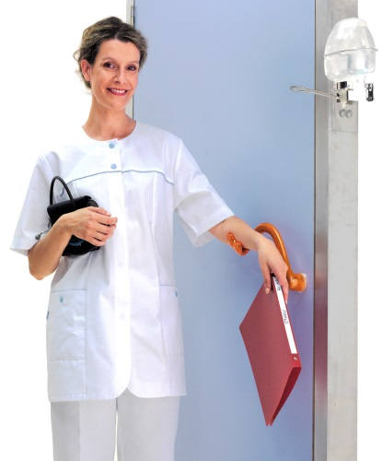
 | Комплект дверных ручек ULNA INITIAL (цвет белый) Материал: полипропилен. Количество ручек в комплекте - 2 шт. | 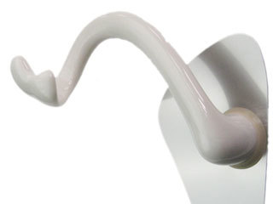 | 4,254.54 р. |  | 0.00 р.
 | Комплект дверных ручек ULNA INITIAL (цвет синий) Материал: полипропилен. Количество ручек в комплекте - 2 шт. | 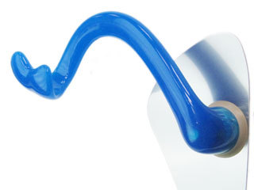 | 4,254.54 р. |  | 0.00 р.
 | Комплект дверных ручек ULNA INITIAL (цвет голубой) Материал: полипропилен. Количество ручек в комплекте - 2 шт. | 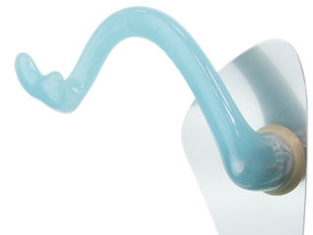 | 4,254.54 р. |  | 0.00 р.
 | Комплект дверных ручек ULNA INITIAL (цвет серый) Материал: полипропилен. Количество ручек в комплекте - 2 шт. | 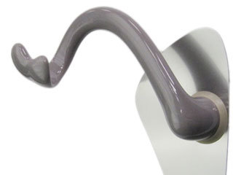 | 4,254.54 р. |  | 0.00 р.
 | Комплект дверных ручек ULNA INITIAL (цвет желтый) Материал: полипропилен. Количество ручек в комплекте - 2 шт. | 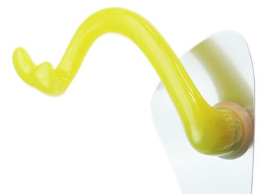 | 4,254.54 р. |  | 0.00 р.
 | Комплект дверных ручек ULNA INITIAL (цвет черный) Материал: полипропилен. Количество ручек в комплекте - 2 шт. | 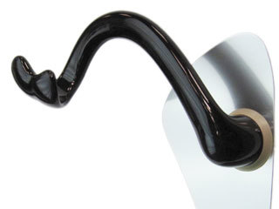 | 4,254.54 р. |  | 0.00 р.
 | Комплект дверных ручек ULNA INITIAL (цвет опал) Материал: полипропилен. Количество ручек в комплекте - 2 шт. | 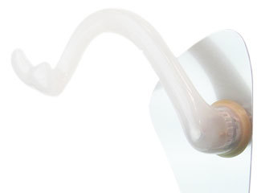 | 4,254.54 р. |  | 0.00 р.
 | Комплект дверных ручек ULNA INITIAL (цвет красный) Материал: полипропилен. Количество ручек в комплекте - 2 шт. | 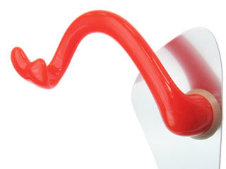 | 4,254.54 р. |  | 0.00 р.
 | Комплект дверных ручек ULNA INITIAL (цвет зеленый) Материал: полипропилен. Количество ручек в комплекте - 2 шт. | 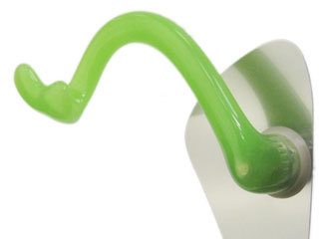 | 4,254.54 р. |  | 0.00 р.
 | Комплект дверных ручек ULNA INITIAL (цвет фиолетовый) Материал: полипропилен. Количество ручек в комплекте - 2 шт. | 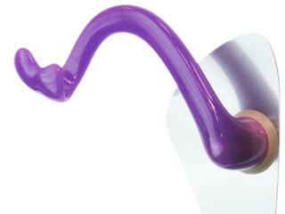 | 4,254.54 р. |  | 0.00 р.
 | Комплект дверных ручек ULNA INITIAL (цвет темно-синий) Материал: полипропилен. Количество ручек в комплекте - 2 шт. |  | 4,254.54 р. |  | 0.00 р.
 | Комплект дверных ручек ULNA INITIAL (цвет темно-зеленый) Материал: полипропилен. Количество ручек в комплекте - 2 шт. |  | 4,254.54 р. |  | 0.00 р.
 | Накладки на дверь (в комплекте 2 штуки) Защитные накладки на двери. Материл изготовления: медицинская нержавеющая сталь. | 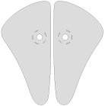 | 2,388.78 р. |  | 0.00 р.
 | Крепежный механизм для дверных ручек SENSIAL (в комплекте 2 штуки) | 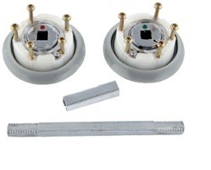 | 2,145.90 р. |  | 0.00 р.
 | Крепежный механизм для дверных ручек INITIAL (в комплекте 2 штуки) |  | 2,831.76 р. |  | 0.00 р.
 | Ключ PASS Магнитный ключ для монтажа/демонтажа/регулировки положения ручек INITIAL | 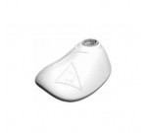 | 6,600.54 р. |  | 0.00 р.

